2022_04_data
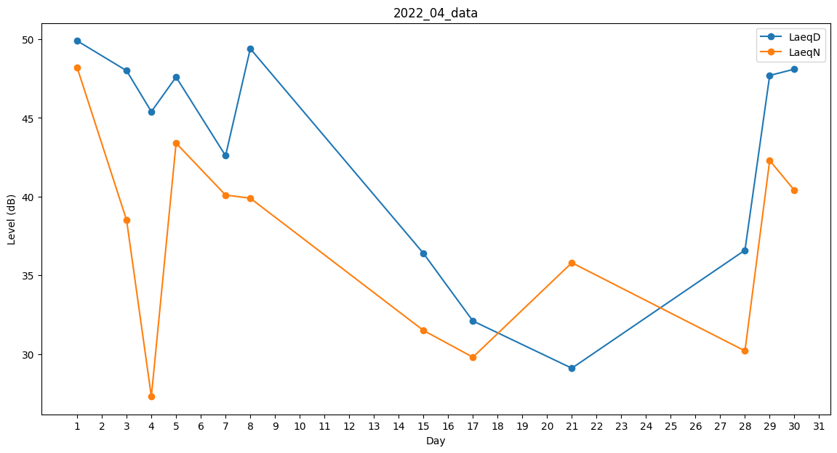
Day | LaeqD | LaeqN
1 | 49.9 | 48.2
2 | 49.7 | 0
3 | 48 | 38.5
4 | 45.4 | 27.3
5 | 47.6 | 43.4
6 | 47.1 | 0
7 | 42.6 | 40.1
8 | 49.4 | 39.9
9 | 35.8 | 0
10 | 32.1 | 0
11 | 0 | 33.3
12 | 29.1 | 0
13 | 35.3 | 0
14 | 35.1 | 0
15 | 36.4 | 31.5
16 | 0 | 0
17 | 32.1 | 29.8
18 | 0 | 27.3
19 | 32 | 0
20 | 41.7 | 0
21 | 29.1 | 35.8
22 | 0 | 0
23 | 0 | 0
24 | 0 | 30.7
25 | 0 | 39.7
26 | 35.4 | 0
27 | 37.1 | 0
28 | 36.6 | 30.2
29 | 47.7 | 42.3
30 | 48.1 | 40.4

